상품제안서
에스모도 고속 무선충전 슬림형 패드 15W 225 | 상품코드: F18086

 |  |  |  |  |  |  | 02-412-0044 | www.easy1.co.kr
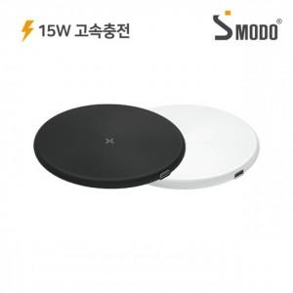

【상세/제작정보】

【인쇄/포장옵션】 | 실크, 레이저, 풀칼라 / 포장지포장

【공급단가】 | 수량 | 100~ | 300~ | 500~ | 1,000~ | 3,000~
*VAT별도 | 단가 | 6,020원 | 5,920원 | 5,780원 | 5,630원 | 5,540원

【상품 URL】 | http://www.easy1.co.kr/src/goods_detail.php?gdno=18086

